상품제안서
알로 아이스포켓 선풍기 | 상품코드: S46582

 |  |  |  |  |  |  | 02-713-8555 | www.synergygift.co.kr
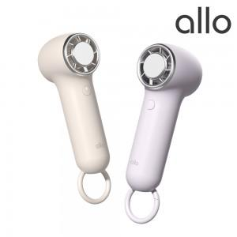 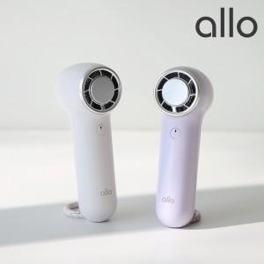 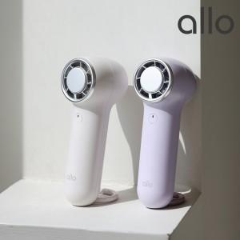

【상세/제작정보】

【인쇄/포장옵션】 | 레이저 / 포장지포장

【공급단가】 | 수량 | 50~ | 100~ | 500~ | 1,000~ | 3,000~
*VAT별도 | 크림 | 16,470원 | 16,080원 | 15,420원 | 15,020원 | 14,630원
 | 퍼플 | 16,470원 | 16,080원 | 15,420원 | 15,020원 | 14,630원
 | 블루 | 16,470원 | 16,080원 | 15,420원 | 15,020원 | 14,630원

【상품 URL】 | https://www.synergygift.co.kr:443/src/goods_detail.php?gdno=46582

